計画書(様式)
 | 様式第二号の八（第八条の四の五関係）

 | （第１面）

 | 産業廃棄物処理計画書
 |  |  |  |  |  |  | 令和7年 月 日

 |  | 千葉県知事
 |  | 熊谷 俊人 |  | 殿

 |  |  |  |  | 提出者 |  | 〒
 |  |  |  |  |  | 住 所
 |  |  |  |  |  | 氏 名
 |  |  |  |  |  | (法人にあっては、名称及び代表者の氏名)
 |  |  |  |  |  | 電話番号

 | 廃棄物の処理及び清掃に関する法律第12条第９項の規定に基づき、産業廃棄物の減量その他その処理に関する計画を作成したので、提出します。

 |  | 事業場の名称
 |  | 事業場の所在地
 |  | 計画期間 |  | 令和7年4月1日から令和8年3月31日まで
 | 当該事業場において現に行っている事業に関する事項
 |  | ①事業の種類
 |  | ②事業の規模
 |  | ③従業員数
 |  | ④産業廃棄物の 一連の処理の工程 |  |  |  |  |  |  |  | 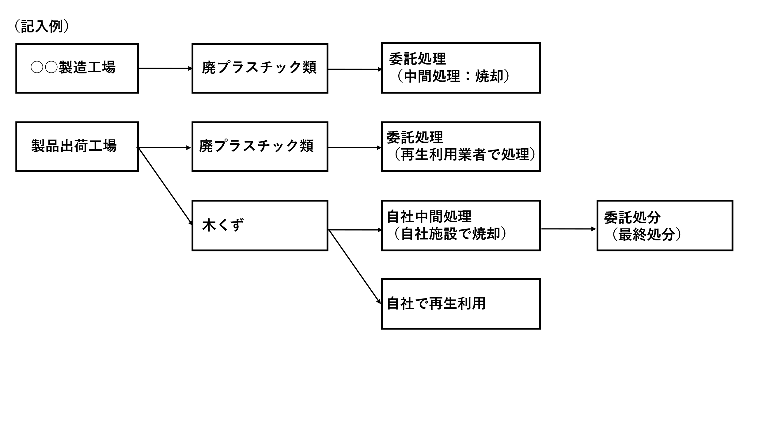
 |  |  |  |  |  |  |  | （日本産業規格 Ａ列４番）

 | （第２面）
 | 産業廃棄物の処理に係る管理体制に関する事項
 |  | （管理体制図）

 | 産業廃棄物の排出の抑制に関する事項
 |  | ①現状 | 【前年度（令和6年度）実績】
 |  |  | 産業廃棄物の種類_
 |  |  | 排出量 |  |  |  |  | ｔ | ｔ
 |  |  | （これまでに実施した取組）

 |  | ②計画 | 【目標】
 |  |  | 産業廃棄物の種類_
 |  |  | 排出量 |  |  |  |  | ｔ | ｔ
 |  |  | （今後実施する予定の取組）

 | 産業廃棄物の分別に関する事項
 |  | ①現状 | （分別している産業廃棄物の種類及び分別に関する取組）

 |  | ②計画 | (今後分別する予定の産業廃棄物の種類及び分別に関する取組)

 | （第３面）
 | 自ら行う産業廃棄物の再生利用に関する事項
 |  | ①現状 | 【前年度（令和6年度）実績】
 |  |  | 産業廃棄物の種類_
 |  |  | 自ら再生利用を行った 産業廃棄物の量 |  |  |  |  | ｔ | ｔ
 |  |  | （これまでに実施した取組）

 |  | ②計画 | 【目標】
 |  |  | 産業廃棄物の種類_
 |  |  | 自ら再生利用を行う 産業廃棄物の量 |  |  |  |  | ｔ | ｔ
 |  |  | （今後実施する予定の取組）

 | 自ら行う産業廃棄物の中間処理に関する事項
 |  | ①現状 | 【前年度（令和6年度）実績】
 |  |  | 産業廃棄物の種類_
 |  |  | 自ら熱回収を行った 産業廃棄物の量 |  |  |  |  | ｔ | ｔ
 |  |  | 自ら中間処理により減量した 産業廃棄物の量 |  |  |  |  | ｔ | ｔ
 |  |  | （これまでに実施した取組）

 |  | ②計画 | 【目標】
 |  |  | 産業廃棄物の種類_
 |  |  | 自ら熱回収を行う 産業廃棄物の量 |  |  |  |  | ｔ | ｔ
 |  |  | 自ら中間処理により減量する 産業廃棄物の量 |  |  |  |  | ｔ | ｔ
 |  |  | （今後実施する予定の取組）

 | （第４面）
 | 自ら行う産業廃棄物の埋立処分又は海洋投入処分に関する事項
 |  | ①現状 | 【前年度（令和6年度）実績】
 |  |  | 産業廃棄物の種類_
 |  |  | 自ら埋立処分又は 海洋投入処分を行った 産業廃棄物の量 |  |  |  |  | ｔ | ｔ
 |  |  | （これまでに実施した取組）

 |  | ②計画 | 【目標】
 |  |  | 産業廃棄物の種類
 |  |  | 自ら埋立処分又は 海洋投入処分を行う 産業廃棄物の量 |  |  |  |  | ｔ | ｔ
 |  |  | （今後実施する予定の取組）

 | 産業廃棄物の処理の委託に関する事項
 |  | ①現状 | 【前年度（令和6年度）実績】
 |  |  | 産業廃棄物の種類_
 |  |  | 全 処 理 委 託 量_ |  |  |  |  | ｔ | ｔ
 |  |  |  | 優良認定処理業者への 処理委託量 |  |  |  | ｔ | ｔ
 |  |  |  | 再生利用業者への 処理委託量 |  |  |  | ｔ | ｔ
 |  |  |  | 認定熱回収業者への 処理委託量 |  |  |  | ｔ | ｔ
 |  |  |  | 認定熱回収業者以外の 熱回収を行う業者への 処理委託量 |  |  |  | ｔ | ｔ
 |  |  | （これまでに実施した取組）

 | （第５面）
 |  | ②計画 | 【目標】
 |  |  | 産業廃棄物の種類_
 |  |  | 全 処 理 委 託 量_ |  |  |  |  | ｔ | ｔ
 |  |  |  | 優良認定処理業者への 処理委託量 |  |  |  | ｔ | ｔ
 |  |  |  | 再生利用業者への 処理委託量 |  |  |  | ｔ | ｔ
 |  |  |  | 認定熱回収業者への 処理委託量 |  |  |  | ｔ | ｔ
 |  |  |  | 認定熱回収業者以外の 熱回収を行う業者への 処理委託量 |  |  |  | ｔ | ｔ
 |  |  | （今後実施する予定の取組）

 | ※事務処理欄

 | （第６面）
 | 備考 １ 前年度の産業廃棄物の発生量が1,000トン以上の事業場ごとに１枚作成すること。 ２ 当該年度の６月30日までに提出すること。 ３ 「当該事業場において現に行っている事業に関する事項」の欄は、以下に従って記入するこ と。 (1)①欄には、日本標準産業分類の区分を記入すること。 (2)②欄には、製造業の場合における製造品出荷額（前年度実績）、建設業の場合における元請 完成工事高（前年度実績）、医療機関の場合における病床数（前年度末時点）等の業種に応じ 事業規模が分かるような前年度の実績を記入すること。 (3)④欄には、当該事業場において生ずる産業廃棄物についての発生から最終処分が終了するま での一連の処理の工程（当該処理を委託する場合は、委託の内容を含む。）を記入すること。 ４ 「自ら行う産業廃棄物の中間処理に関する事項」の欄には、産業廃棄物の種類ごとに、自ら中 間処理を行うに際して熱回収を行った場合における熱回収を行った産業廃棄物の量と、自ら中間 処理を行うことによって減量した量について、前年度の実績、目標及び取組を記入すること。 ５ 「産業廃棄物の処理の委託に関する事項」の欄には、産業廃棄物の種類ごとに、全処理委託量 を記入するほか、その内数として、優良認定処理業者（廃棄物の処理及び清掃に関する法律施行 令第６条の11第２号に該当する者）への処理委託量、処理業者への再生利用委託量、認定熱回収 施設設置者（廃棄物の処理及び清掃に関する法律第15条の３の３第１項の認定を受けた者）であ る処理業者への焼却処理委託量及び認定熱回収施設設置者以外の熱回収を行っている処理業者へ の焼却処理委託量について、前年度実績、目標及び取組を記入すること。 ６ それぞれの欄に記入すべき事項の全てを記入することができないときは、当該欄に「別紙のと おり」と記入し、当該欄に記入すべき内容を記入した別紙を添付すること。また、産業廃棄物の 種類が３以上あるときは、前年度実績及び目標の欄に「別紙のとおり」と記入し、当該欄に記入 すべき内容を記入した別紙を添付すること。また、それぞれの欄に記入すべき事項がないとき は、「―」を記入すること。 ７ ※欄は記入しないこと。

事業の種（建設業・製造業・電ガスのみ中分類）
A－農業，林業
B－漁業
C－鉱業，採石業，砂利採取業
D06－総合工事業
D07－職別工事業（設備工事業を除く）
D08－設備工事業
E09－食料品製造業
E10－飲料・たばこ・飼料製造業
E11－繊維工業
E12－木材・木製品製造業（家具を除く）
E13－家具・装備品製造業
E14－パルプ・紙・紙加工品製造業
E15－印刷・同関連業
E16－化学工業
E17－石油製品・石炭製品製造業
E18－プラスチック製品製造業（別掲を除く）
E19－ゴム製品製造業
E20－なめし皮・同製品・毛皮製造業
E21－窯業・土石製品製造業
E22－鉄鋼業
E23－非鉄金属製造業
E24－金属製品製造業
E25－はん用機械器具製造業
E26－生産用機械器具製造業
E27－業務用機械器具製造業
E28－電子部品・デバイス・電子回路製造業
E29－電気機械器具製造業
E30－情報通信機械器具製造業
E31－輸送用機械器具製造業
E32－その他の製造業
F33－電気業
F34－ガス業
F35－熱供給業
F36－水道業
G－情報通信業
H－運輸業，郵便業
I－卸売業，小売業
J－金融業，保険業
K－不動産業，物品賃貸業
L－学術研究，専門・技術サービス業
M－宿泊業，飲食サービス業
N－生活関連サービス業，娯楽業
O－教育，学習支援業
P－医療，福祉
Q－複合サービス事業
R－サービス業（他に分類されないもの）
S－公務（他に分類されるものを除く）
T－分類不能の産業

